开启功能
 | 开启功能分类
 |  | 功能编号 | 功能描述
 |  | 1 | 功能未开启时，功能图标隐藏，开启后图标出现
 |  |  | 比如 | 换宠功能未开启时，点击宠物不会弹出换宠UI，无反馈

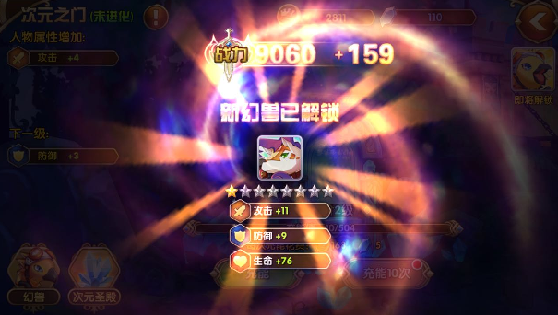
什么时间出现？还是只有返回主界面的时候？ |  |  | 出现方式： | 对应UI图标首先出现在屏幕中央，伴随一个特效，持续2s，然后图标飞到其在主界面的固定位置，伴随一个拖尾特效
能升级的只有副本结算、邮箱、任务，这三个地方全都看不见主界面，图标往哪飞 |  |  |  | 类似效果
同时开启了多个功能，如何提示？
只出现图标还是出现图标+名称
UI具体啥样的没写

 |  | 2 | 功能未开启时，功能图标/功能入口不用隐藏且该图标/入口，点击时，不会切到/打开对应功能面板，而会弹出相应IM提示
 |  |  | 比如 | 点击“打造”切页标签，若玩家等级未达到功能开启等级，则不会切到对应功能面板，而是弹出IM提示信息

 |  | 具体功能及对应提示见下表

 | 分类
 |  | 1. 游戏初始就有的，不需要特殊开启功能
 |  |  | 对局外
 |  |  |  | 入口类型 | 功能项 | 项目内功能 | 备注
 |  |  |  | 3D入口 | 抽蛋
 |  |  |  |  | 图鉴 | 图鉴列表
 |  |  |  |  |  | 碎片合成
 |  |  |  |  | 普通副本入口
 |  |  |  | UI入口 | 签到
 |  |  |  |  | 邮箱
 |  |  |  |  | 任务
 |  |  |  |  | 背包
 |  |  |  |  | IM聊天 |  | 其中的公会聊天频道需要加入公会才能使用，提示逻辑见《IM系统设计》
 |  |  |  |  | 商城
 |  |  |  |  | 充值
 |  |  |  | 3D+UI入口 | 宠物 | 玩家拥有宠物
 |  |  |  |  |  | 宠物穿装备
 |  |  |  |  |  | 宠物吃经验药
 |  |  |  |  |  | 宠物详细属性
 |  |  |  |  |  | 宠物提升技能
 |  |  |  |  |  | 宠物装备详细属性
 |  |  |  |  | 活动

 |  |  | 对局内（指从副本选择到副本结算整个流程）
 |  |  |  | 功能项 | 项目内功能
 |  |  |  | 对局战斗 | 集火
 |  |  |  |  | 照妖镜
 |  |  |  |  | 大招
 |  |  |  |  | 场景buff
 |  |  |  | 副本选择 | 副本进入及副本难度选择的提示逻辑遵循文档《副本选择设计》
 |  |  |  | 阵容选择 | 宠物槽提示逻辑遵循文档《阵容选择设计》

 |  | 2. 游戏初始没有开放，需要开启功能配合
 |  |  | 对局外
 |  |  |  | 入口类型 | 功能项 | 项目内功能 | 开启等级 | 功能编号 | 弹出IM提示信息 | 备注
3D未开启的时候怎么显示，点了有提示么？ |  |  |  | 3D入口 | 经验试炼 |  | 8 | 2 | start_record_001（需向该提示信息传递开启等级的参数）
 |  |  |  |  | 金币试炼 |  | 8 | 2 | start_record_001（需向该提示信息传递开启等级的参数）
 |  |  |  |  | 通天塔 |  | 12 | 2 | start_record_001（需向该提示信息传递开启等级的参数）
 |  |  |  |  | PVP |  | 待定 | 2 | start_record_001（需向该提示信息传递开启等级的参数）
 |  |  |  |  | 公会 |  | 24 | 2 | start_record_001（需向该提示信息传递开启等级的参数）
 |  |  |  |  | 大冒险 |  | 待定 | 2 | start_record_001（需向该提示信息传递开启等级的参数）
 |  |  |  | UI入口 | 合成 |  | 待定 | 1 | ——
 |  |  |  |  | 分解 |  | 待定 | 1 | ——
 |  |  |  | 3D+UI入口 | 宠物 | 装备强化、进阶 | 6 | 2 | start_record_001（需向该提示信息传递开启等级的参数）
 |  |  |  |  |  | 宠物升阶 | 8 | 2 | start_record_001（需向该提示信息传递开启等级的参数）
 |  |  |  |  |  | 装备开孔、镶嵌宝石 | 20 | 2 | start_record_001（需向该提示信息传递开启等级的参数）
 |  |  |  |  |  | 宠物进化 | 待定 | 2 | start_record_001（需向该提示信息传递开启等级的参数）
 |  |  |  |  | 普通商店 |  | 8 | 1+2 | start_record_001（需向该提示信息传递开启等级的参数） | 1：是指普通商店的UI入口；3：是指普通商店的3D入口
 |  |  |  |  |  |  |  |  |  | 其他商店（比如公会商店、通天塔商店等）在主界面没有入口，在对应功能界面才有入口，但可以通过商店间切换到其他商店，切换逻辑见《商店系统设计》

 |  |  | 对局内（指从副本选择到副本结算整个流程）
 |  |  |  | 功能项 | 项目内功能 | 开启等级 | 功能编号 | 弹出IM提示信息 |  |  | 备注
 |  |  |  | 对局战斗 | 换宠 | 6 | 1 | —— |  |  | 点击宠物不会弹出换宠UI，无反馈
 |  |  |  |  | 自动战斗 | 6 | 2 | start_record_001（需向该提示信息传递开启等级的参数）
 |  |  |  | 阵容选择 | 扫荡 | 8 | 1 | —— |  |  | 注意扫荡功能还存在自身在开启后的使用逻辑，详见《阵容选择设计》

 |  | 备注：其他未设计功能等到设计时，需要补充开启需求

